事前準備
2024-04-30

1.氏名、メールアドレス空欄で検索ボタンを押下

前提1. 加入者データベースにデータが存在すること

2.料金名空欄で検索ボタンを押下

前提2. 料金名データベースにデータが存在すること

ケース1-7
2024-04-30

1. 加入者検索画面において空欄で検索ボタンを押下

2. 加入者番号を押下

1. 加入者検索結果にすべてのデータが表示されていること

3. 削除ボタンを押下

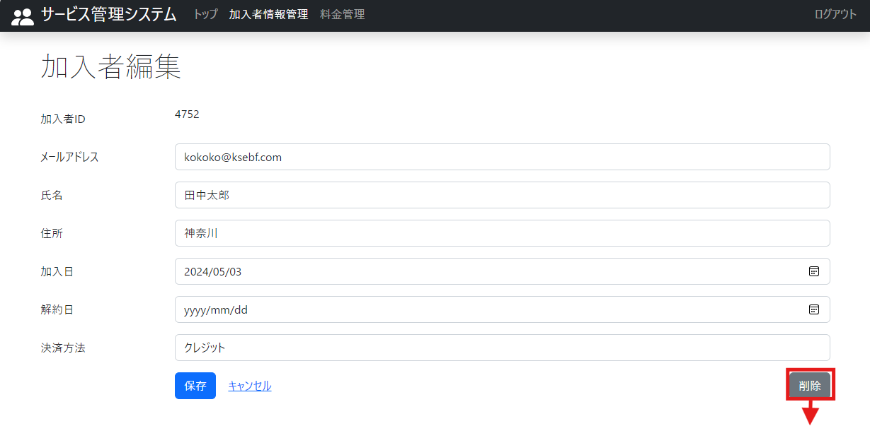
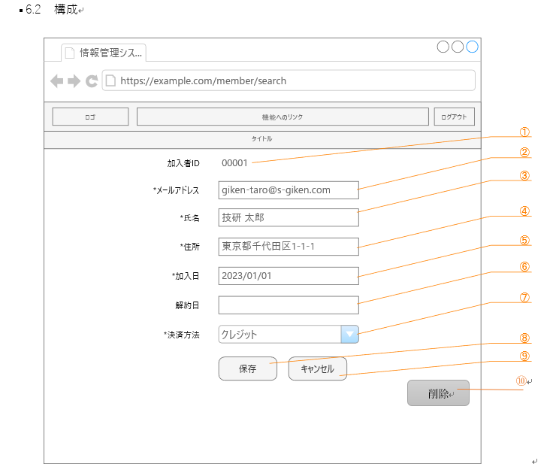

2-2. 加入者編集画面のレイアウトが詳細設計書通りであること

2-1. 加入者編集画面で削除ボタンが表示されていること

4. キャンセルボタンを押下

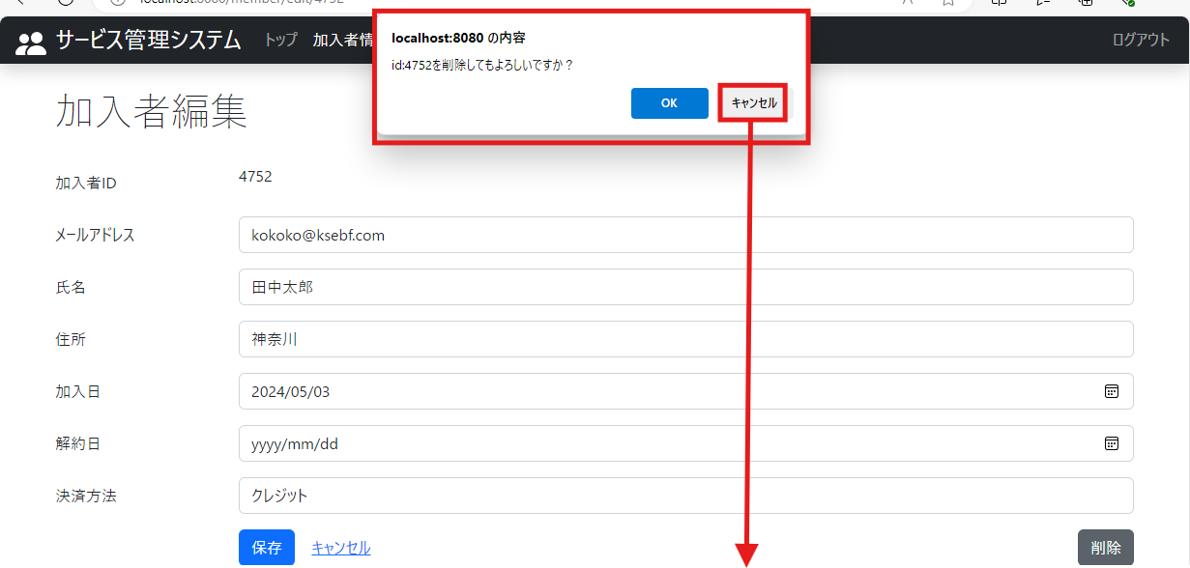

3. 確認画面が表示されること

5. OKボタンを押下

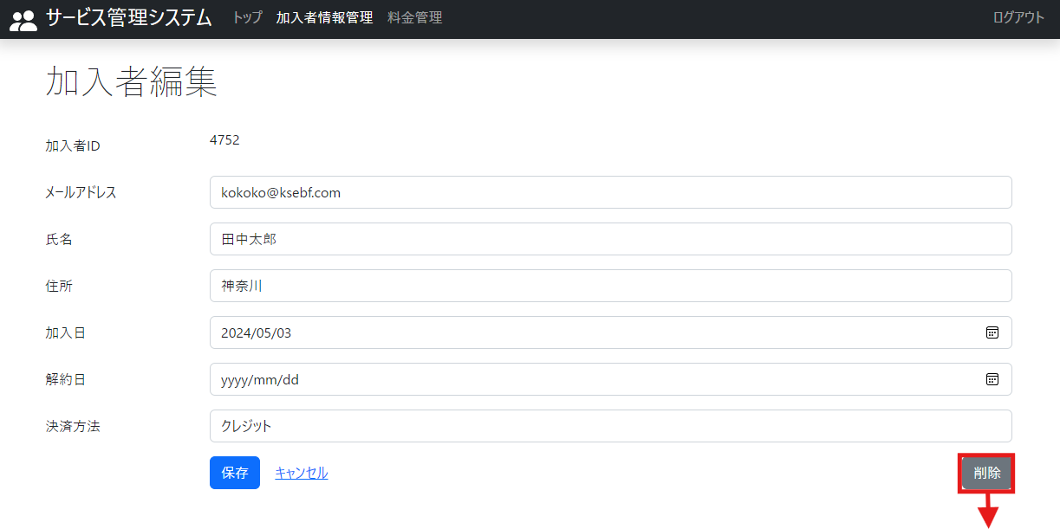

4. データが削除されずに加入者編集画面が表示されること

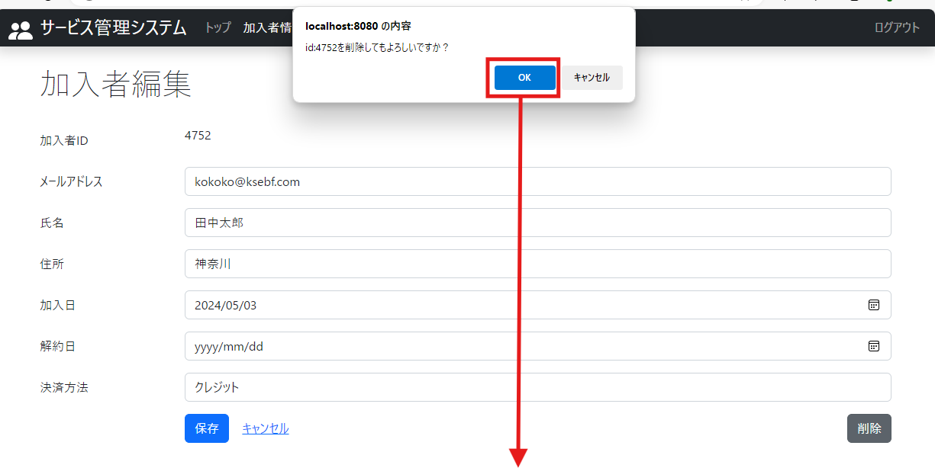

6. 加入者検索画面において空欄で検索ボタンを押下

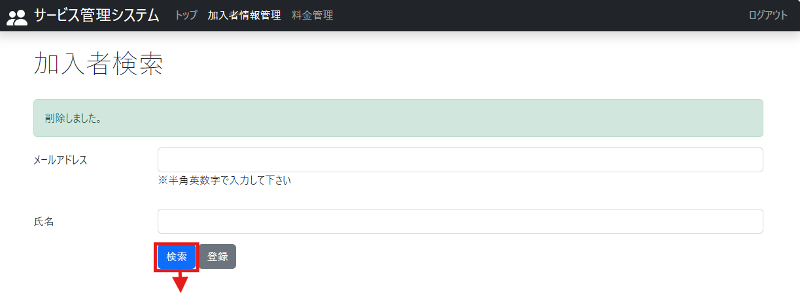

5-1. 加入者検索画面が表示されること
5-2. 「削除しました」のメッセージが表示されていること

6. 加入者検索結果からデータが削除されていること

7. 加入者検索画面で登録ボタンを押下

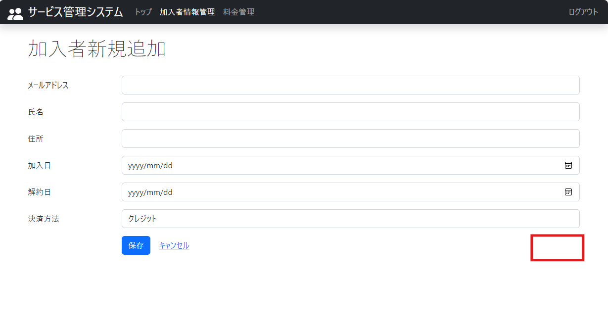

7. 加入者新規追加画面で削除ボタンが表示されていないこと

ケース8-14
8. 料金検索画面において空欄で検索ボタンを押下

9. 料金番号を押下

8. 料金検索結果にすべてのデータが表示されていること

10. 削除ボタンを押下

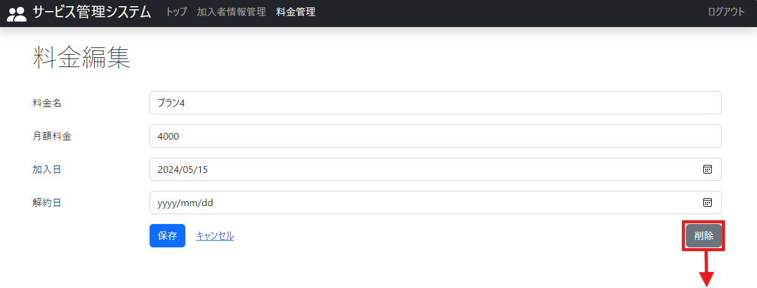
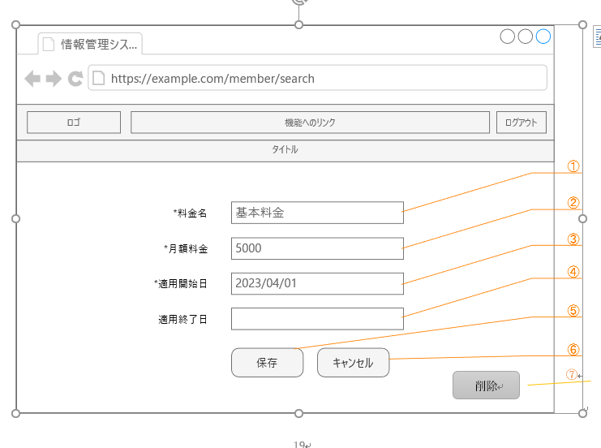

9-2. 料金編集画面のレイアウトが詳細設計書通りであること

9-1. 料金編集画面で削除ボタンが表示されていること

12. キャンセルボタンを押下

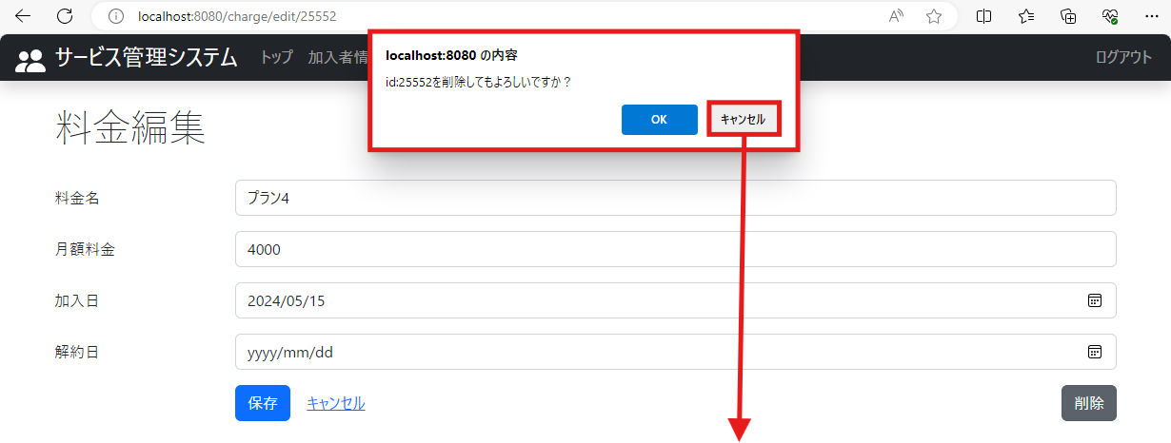

10. 確認画面が表示されること

13. OKボタンを押下

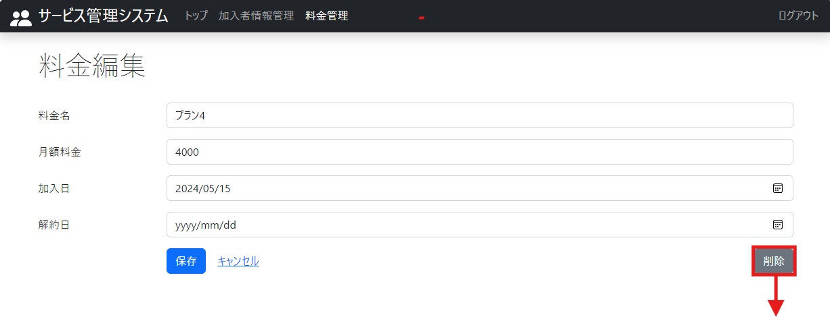
11. データが削除されずに料金編集画面が表示されること

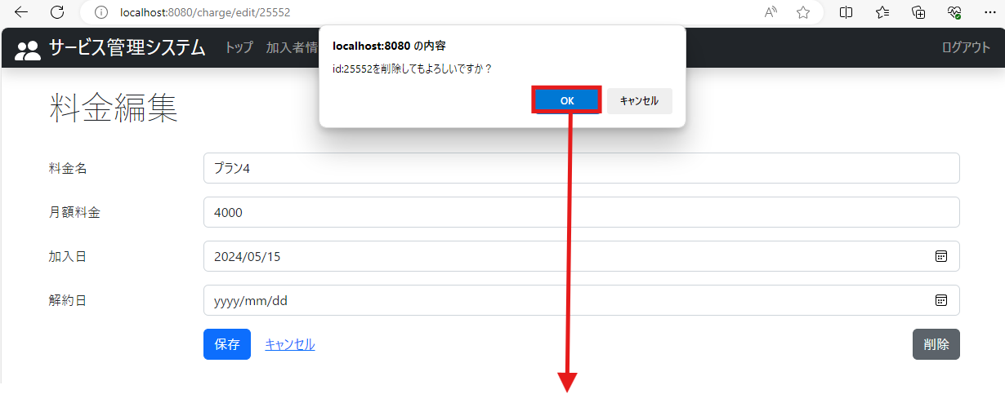

14. 料金検索画面において空欄で検索ボタンを押下

12-1. 料金検索画面が表示されること
12-2. 「削除しました」のメッセージが表示されていること

13. 料金検索結果からデータが削除されていること

15. 料金検索画面で登録ボタンを押下

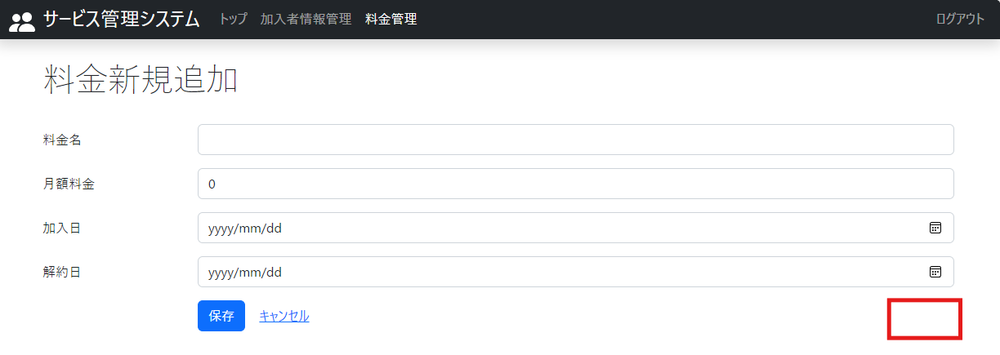

14. 料金新規追加画面で削除ボタンが表示されていないこと

